Carbon cost
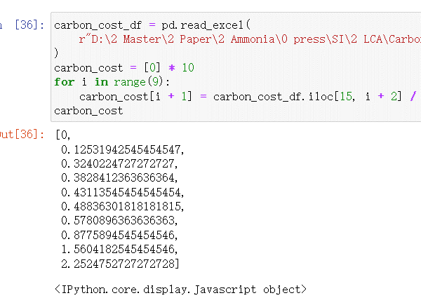
 |  | CO2-eq emission tranjectories (Mt/carbon) |  |  | Carbon price (RMB)
 | year | CN_2060 | CN_2055 | CN_2065 | CN_2060 | CN_2055 | CN_2065
 | 2020 | 3125.24 | 3125.24 | 3125.24 | 125.31942545 | 125.31961091 | 125.31961091
 | 2025 | 2734.585 | 2678.7771429 | 2777.9911111 | 324.02247273 | 344.17396364 | 307.75996364
 | 2030 | 2343.93 | 2232.3142857 | 2430.7422222 | 382.84123636 | 417.4248 | 357.09087273
 | 2035 | 1953.275 | 1785.8514286 | 2083.4933333 | 431.13545455 | 478.93265455 | 396.01592727
 | 2040 | 1562.62 | 1339.3885714 | 1736.2444444 | 488.36301818 | 560.80156364 | 437.97130909
 | 2045 | 1171.965 | 892.92571429 | 1388.9955556 | 578.08963636 | 737.26341818 | 493.39625455
 | 2050 | 781.31 | 446.46285714 | 1041.7466667 | 877.58945455 | 1337.6762182 | 627.07930909
 | 2055 | 390.655 | 0 | 694.49777778 | 1560.4182545 | 1981.0996364 | 1078.3588364
 | 2060 | 4.5474735089E-13 | -446.46285714 | 347.24888889 | 2252.4752727 | 3086.5014545 | 1779.7683273

carbon price | Unit: CNY/t CO2
year | 2020 | 2025 | 2030 | 2035 | 2040 | 2045 | 2050 | 2055 | 2060
CN_2060 | 125.31942545 | 324.02247273 | 382.84123636 | 431.13545455 | 488.36301818 | 578.08963636 | 877.58945455 | 1560.4182545 | 2252.4752727

CN_2055 | 125.31961091 | 344.17396364 | 417.4248 | 478.93265455 | 560.80156364 | 737.26341818 | 1337.6762182 | 1981.0996364 | 3086.5014545

CN_2065 | 125.31961091 | 307.75996364 | 357.09087273 | 396.01592727 | 437.97130909 | 493.39625455 | 627.07930909 | 1078.3588364 | 1779.7683273

CO2-eq emission tranjectories (Mt/carbon)
year | 2020 | 2025 | 2030 | 2035 | 2040 | 2045 | 2050 | 2055 | 2060
CN_2060 | 3125.24 | 2734.585 | 2343.93 | 1953.275 | 1562.62 | 1171.965 | 781.31 | 390.655 | 4.5474735089E-13
CN_2055 | 3125.24 | 2678.7771429 | 2232.3142857 | 1785.8514286 | 1339.3885714 | 892.92571429 | 446.46285714 | 0 | -446.46285714
CN_2065 | 3125.24 | 2777.9911111 | 2430.7422222 | 2083.4933333 | 1736.2444444 | 1388.9955556 | 1041.7466667 | 694.49777778 | 347.24888889

Source: projected by GCAM

